Sheet1
2020/9/10プログラム作成部分作業まとめ
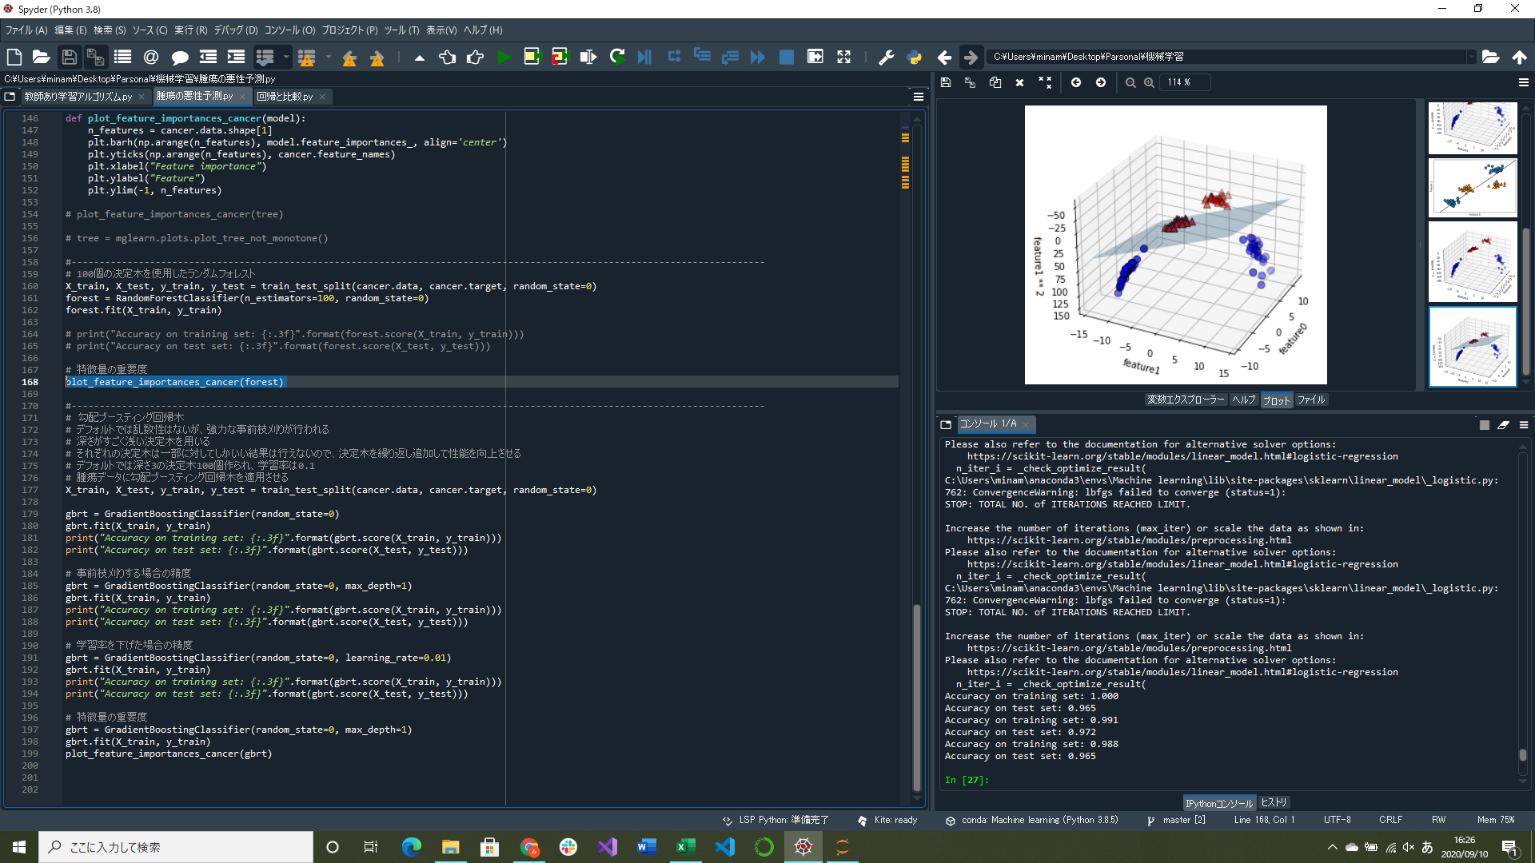

ランダムフォレストの特徴量の重要度可視化部分実装
勾配ブースティングの特徴量の重要度可視化部分実装

・勾配ブースティングの考え方
決定木②
決定木①
決定木③
 | ひとつ前の誤差を引き継いでいくことで誤差を徐々になくしていく
決定木①で出た誤差を決定木②が受け継ぐ
決定木②で出た誤差を決定木③が受け継ぐ

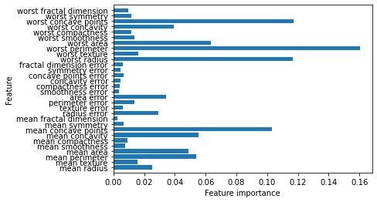
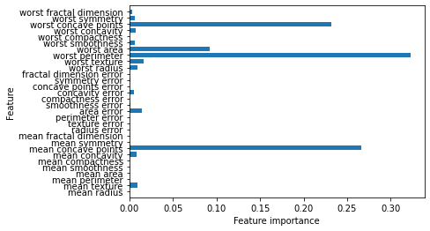
 |  |  |  | 勾配ブースティングとランダムフォレストは同じようなデータを得意とするので
 |  |  |  | ランダムフォレストを先に試したほうがいい(頑健だから)
 |  |  |  | 予測時間が重要な場合やモデルから性能を絞り出したい場合は勾配ブースティングを試す
 |  |  |  | (ランダムフォレストは予測が遅い)

↑腫瘍データを学習したランダムフォレストで算出した特徴量の重要度 |  | ↑腫瘍データを学習した勾配ブースティングクラス分類器の特徴量の重要度
一つの決定木の時と同じように「worst radius」特徴量に高い重要度を与えているが、 |  | 特徴量重要度はランダムフォレストに似ているが、
全体としては「worst perimeter」が一番重要になっている |  | いくつかの特徴量が完全に無視されている

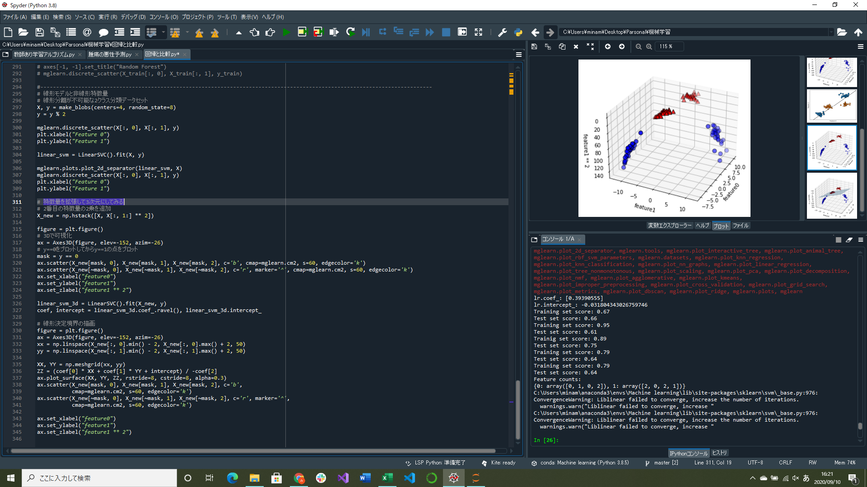

線形分離ができないデータセットを入力特徴量を拡張して三次元散布図を作成し、決定境界を生成するプログラム実装(途中)

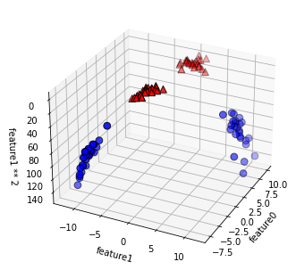
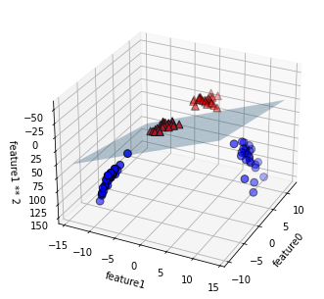
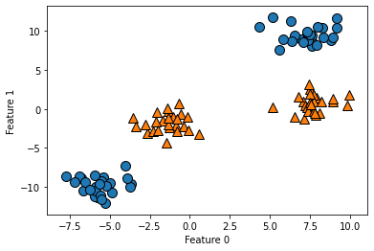
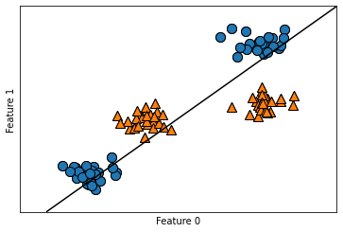

↑線形分離が不可能な2クラス分類のデータセット | ↑線形モデルによるクラス分類では |  | ↑入力特徴量を拡張したもの |  | ↑拡張された三次元空間で線形SVMで見た決定境界
 | 直線でしか分類できないのでうまくいかない |  | feature1から3番目の特徴量を作り、三次元散布図を作成している |  | 三次元空間内の平面を用いて分離

